Intestazione
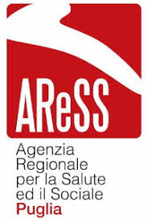 SERVIZIO QUALITA' E ORGANISMO TECNICAMENTE ACCREDITANTE Corso Sidney Sonnino, 177 - BARI e-mail: quota@aress.regione.puglia.it - PEC: quota.aress@pec.rupar.puglia.it

Griglie di autovalutazione requisiti specifici per le fasi CHECK e ACT delle strutture hospice, ex Reg. Reg. n. 16/2019 - Allegato B – Sezione 2H

 | Il Dirigente del Servizio QuOTA Dott. Domenico Lagreca | F.TO DOMENICO LAGRECA
 |  | Firma
 | Il Direttore dell'Area Innovazione di Sistema e Qualità Dott. Ettore Attolini | F.TO ETTORE ATTOLINI
 |  | Firma
 | Il Direttore Generale Dott. Giovanni Gorgoni | F.TO GIOVANNI GORGONI
 |  | Firma

